BADECOL
N° | DESCRIPCIÓN TÉCNICA DETALLADA | CANTIDAD | IMAGEN DE REFERENCIA | VALOR UNITARIO SIN IVA | IVA | VALOR UNITARIO CON IVA | FOTOGRAFIA | LINK
1 | Balanza Bascula de 300kg en adelante Eléctrica, de pedestal o inhalambrica. Tablero visor Recargable Manual de uso Garantía | 1 | 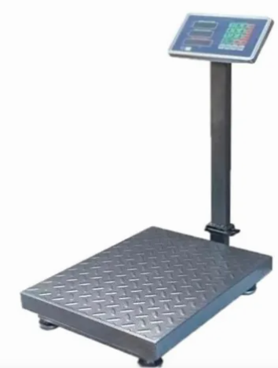 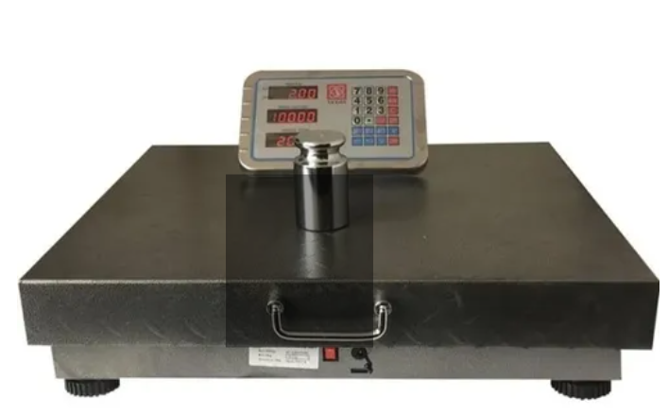 | 344250 | 80750 | 425000 | 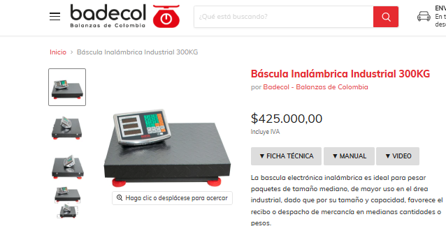 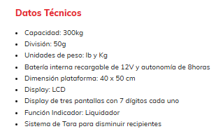 | https://www.badecol.com/products/bascula-inalambrica-industrial-300kg?srsltid=AfmBOoo3e3OtLDQUwubl-eewJXuql07ioAlxBFXM7huqxVp9TCqoZxXD

MERCADO LIBRE
N° | DESCRIPCIÓN TÉCNICA DETALLADA | CANTIDAD | IMAGEN DE REFERENCIA | VALOR UNITARIO SIN IVA | IVA | VALOR UNITARIO CON IVA | FOTOGRAFIA | LINK
1 | Balanza Bascula de 300kg en adelante Eléctrica, de pedestal o inhalambrica. Tablero visor Recargable Manual de uso Garantía | 1 |  | 306611 | 71921 | 378532 | 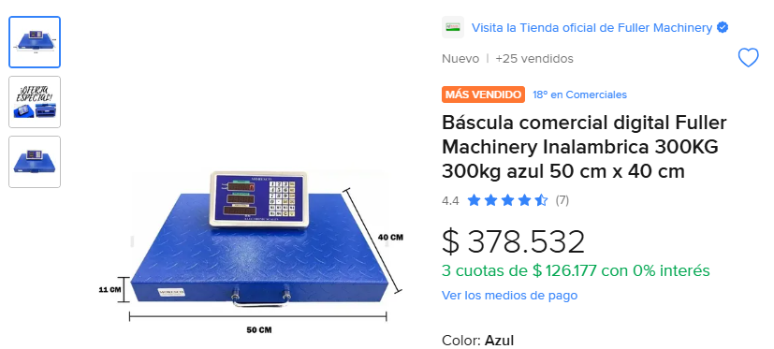 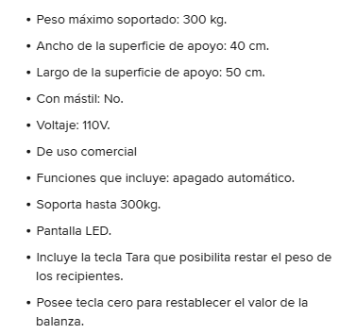 | https://www.mercadolibre.com.co/bascula-comercial-digital-fuller-machinery-inalambrica-300kg-300kg-azul-50-cm-x-40-cm/p/MCO18290072#polycard_client=search-nordic&searchVariation=MCO18290072&position=2&search_layout=grid&type=product&tracking_id=e57ba3a3-8f0d-4bac-8d94-3cc454ea32c1&wid=MCO1239566076&sid=search

MAVINCOLOMBIA
N° | DESCRIPCIÓN TÉCNICA DETALLADA | CANTIDAD | IMAGEN DE REFERENCIA | VALOR UNITARIO SIN IVA | IVA | VALOR UNITARIO CON IVA | FOTOGRAFIA | LINK
1 | Balanza Bascula de 300kg en adelante Eléctrica, de pedestal o inhalambrica. Tablero visor Recargable Manual de uso Garantía | 1 |  | 376650 | 88350 | 465000 | 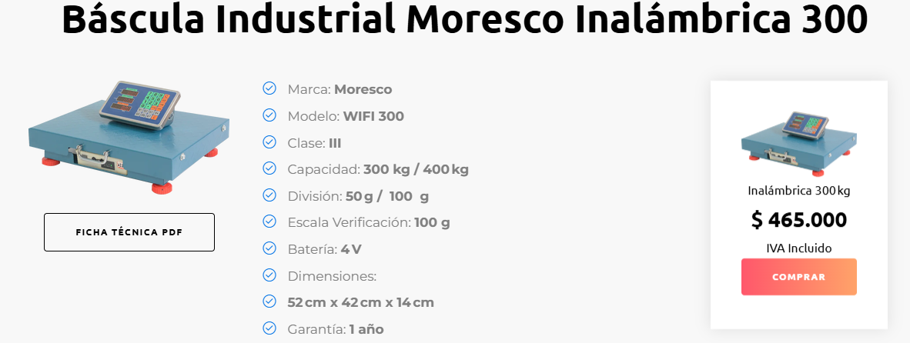 | https://www.mavincolombia.com/basculas.html

